상품제안서
3단거치 파스텔 접이식거울 | 상품코드: S48022

 |  |  |  |  |  |  | 02-713-8555 | www.synergygift.co.kr
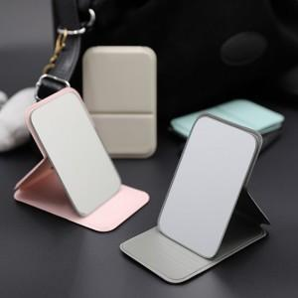 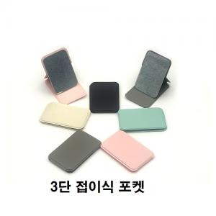

【상세/제작정보】 | <p><span style="font-size: 14pt;">※ 인쇄시 기본 벌크출고 됩니다.</span></p>

【인쇄/포장옵션】 | 레이저, 풀칼라 / OPP(비닐)

【공급단가】 | 수량 | 100~ | 300~ | 500~ | 1,000~ | 3,000~
*VAT별도 | 단가 | 1,050원 | 1,000원 | 970원 | 920원 | 890원

【상품 URL】 | https://www.synergygift.co.kr:443/src/goods_detail.php?gdno=48022

